1 支持力式と3項
1 Terzaghi の支持力式と3つの項

■ 図 1 支持力式の構造
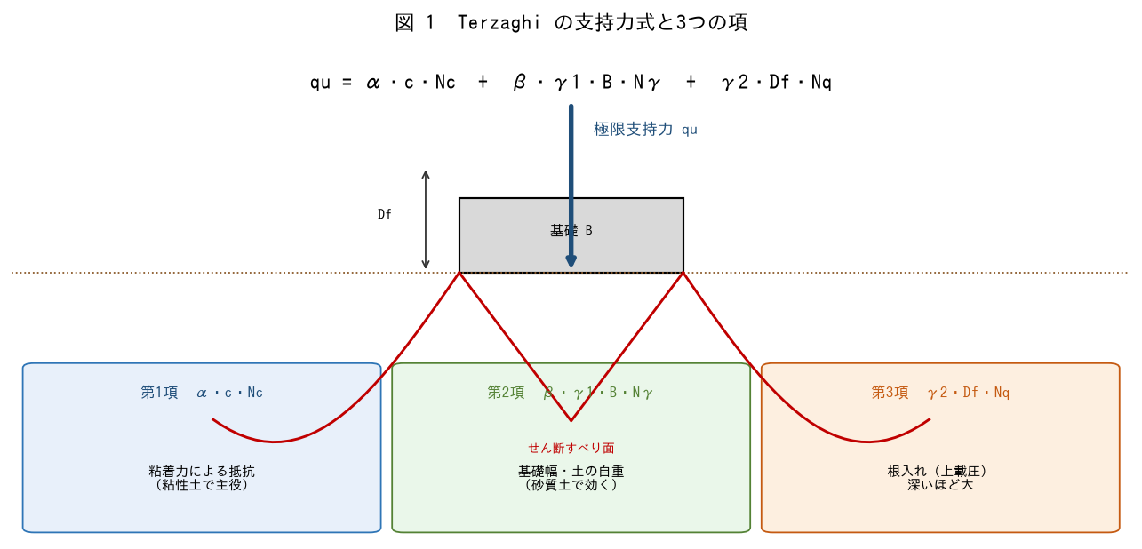

■ 問題 1 3つの項の意味
項 | 式 | 意味（記入）
第1項 | α・c・Nc | 粘着力による抵抗（記入）
第2項 | β・γ1・B・Nγ | 基礎幅・土の自重（記入）
第3項 | γ2・Df・Nq | 根入れ（上載圧）（記入）

■ 問題 2 記号の意味
式中の記号（α・β：形状係数、c：粘着力、γ1：底面下の単位体積重量、γ2：根入れ部の単位体積重量、B：基礎幅、Df：根入れ深さ、Nc・Nγ・Nq：支持力係数）の意味を答えよ。

■ 問題 3 砂と粘土での主役
砂質土（c≒0）と粘性土（φ≒0）で、支持力式のどの項が主役になるか説明せよ（砂＝第2・3項、粘土＝第1項）。理由（c・φの大小、Nγ・Nqの値）も述べよ。

2 係数と地盤種別
2 支持力係数と地盤種別の目安

■ 図 2 支持力係数・地盤種別目安
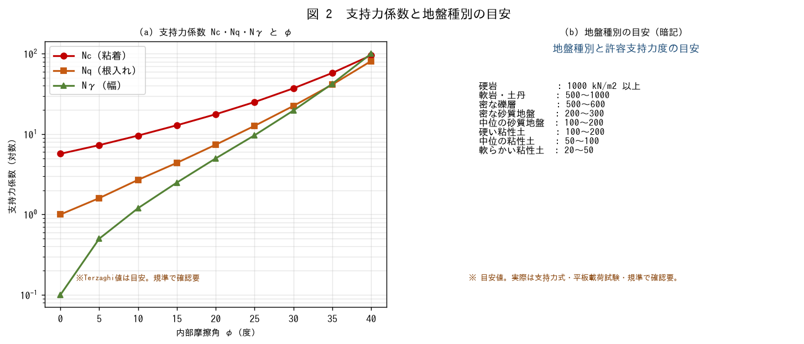

■ 問題 1 支持力係数とφ
支持力係数 Nc・Nq・Nγ が内部摩擦角φの関数であること、φが大きいほど急増することを述べよ。φ=0（粘土）のとき Nq=1・Nγ=0・Nc=5.7 となる意味を説明せよ。

■ 問題 2 地盤種別の目安
地盤種別 | 許容支持力度の目安 (kN/m2)
硬岩 | 1000 以上
密な礫層 | 500〜600
密な砂質地盤 | 200〜300
中位の砂質地盤 | 100〜200
硬い粘性土 | 100〜200
軟らかい粘性土 | 20〜50

■ 問題 3 目安の使い方
地盤種別の許容支持力度の『目安』を暗記しておく意義を述べよ（オーダー確認・基礎形式の一次判断）。ただし設計値は支持力式・載荷試験で確認することにも触れよ。

※ 係数・目安値は規準で確認要。ここでの数値は概略把握のための例示。

3 形状寸法傾斜
3 形状係数・寸法効果・荷重傾斜補正

■ 図 3 形状係数・補正
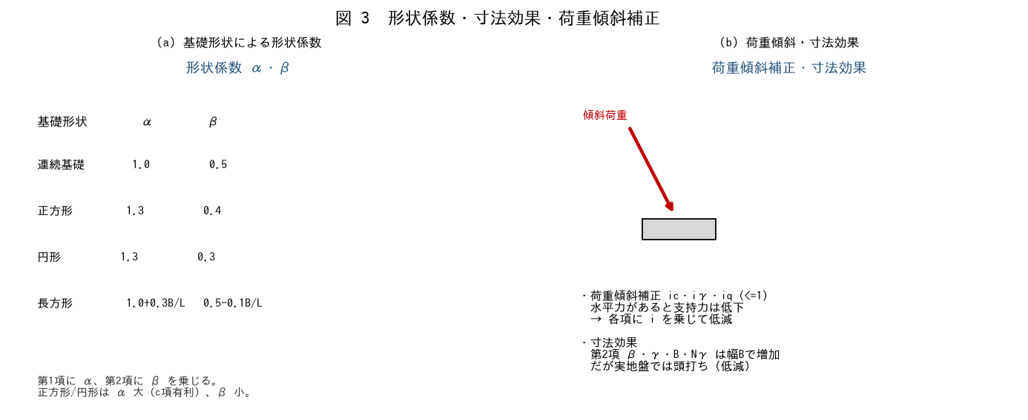

■ 問題 1 形状係数
連続基礎・正方形・円形・長方形の形状係数α・βの違いを述べよ。第1項にα、第2項にβを乗じる意味を説明せよ。

■ 問題 2 寸法効果
第2項 β・γ・B・Nγ が基礎幅Bに比例して増える一方、実地盤では支持力度が頭打ち（幅が大きいほど平均支持力度が下がる）になる『寸法効果』を説明せよ。

■ 問題 3 荷重傾斜補正
水平力を伴う傾斜荷重では、支持力が低下するため補正係数 ic・iγ・iq（<=1）を各項に乗じる。なぜ傾斜すると支持力が下がるか（すべり面の変化）を説明せよ。

■ 問題 4 補正の実務
実務で支持力を評価するとき、形状・根入れ・荷重傾斜・地下水位（γの水中重量）をどう考慮するか整理せよ。安全側の設定に触れよ。

4 砂と粘土の算定
4 砂質土・粘性土の支持力算定

■ 図 4 各項の寄与（砂 vs 粘土）
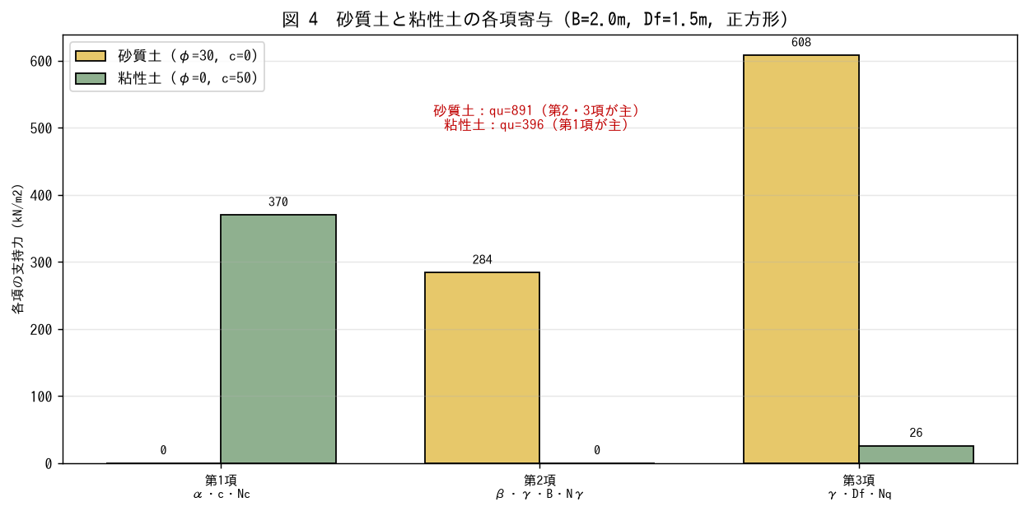

■ 問題 1 砂質土の算定
正方形フーチング B=2.0m、Df=1.5m、φ=30°（Nc=37.2・Nq=22.5・Nγ=19.7）、c=0、γ1=γ2=18kN/m3、形状係数α=1.3・β=0.4。極限支持力 qu と許容支持力度 qa=qu/3 を求めよ。

■ 問題 2 粘性土の算定
同じ基礎で φ=0°（Nc=5.7・Nq=1.0・Nγ=0）、c=50kN/m2、γ=17kN/m3 のとき、qu と qa=qu/3 を求めよ。どの項が支配的か述べよ。

■ 問題 3 砂と粘土の比較
問1・問2の結果を比較し、砂質土と粘性土で支配項が異なる理由を述べよ。基礎幅Bを大きくしたとき、砂・粘土でquがどう変わるか（第2項の効き方）も述べよ。

■ 問題 4 許容支持力度と設計
求めた qa を接地圧 q（前教材の上下分離モデル参照）と比較し、q<=qa を確認する流れを述べよ。安全率Fs（長期3・短期1.5程度）の考え方に触れよ。

※ 支持力係数・安全率・形状係数は規準（告示1113号/建築基礎指針）で確認要。

